상품제안서
아이리버 스톰 멀티팬 선풍기 | 상품코드: S21435

 |  |  |  |  |  |  | 02-713-8555 | www.synergygift.co.kr
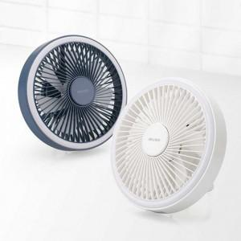

【상세/제작정보】 | <p>- 탁상용 뿐아니라 천장이나 벽면에 걸어서 사용이 가능한 멀티팬</p><p>- 저소음 BLDC모터 + 7엽팬 적용으로 강력하고 효츌적인 성능 구현</p><p>- 2200mAh 정품 A급셀 탑재로 최대 6시간 이상 사용</p><p>- 제품 중앙에 아로마오일 펠트가 장착되어 아로마테라피 기능</p><p>- 제품 가장자리에 위치한 LED램프등 으로 수면등, 무드등 활용 (1~2단계)</p><p>- 전용 리모컨을 통해 바람세기 및 무드등 조절 가능</p><p>&nbsp;</p>

【인쇄/포장옵션】 | 레이저 / 포장지포장

【공급단가】 | 수량 | 50~ | 100~ | 500~ | 1,000~ | 2,000~
*VAT별도 | 단가 | 13,000원 | 12,300원 | 11,700원 | 11,400원 | 11,200원

【상품 URL】 | https://www.synergygift.co.kr:443/src/goods_detail.php?gdno=21435

